Quiz game
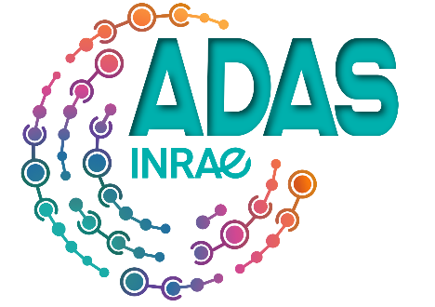
 | SL DE RENNES |  | Merci de compléter le plus précisément possible cette fiche en remplissant les cases vertes
 |  |  |  | A RENVOYER AU PLUS TARD LE 22/04/2022
 |  |  |  |  | BRAIN Quiz Game le 12 Mai 2022
 |  |  |  | par mail (version Excel) à |  | adas-presidence-rennes@inrae.fr

 |  |  | Dès 8 ans | Tarif sociétaire, ayant droit et associé = 10€ |  | Tarif extérieur = 22.50€ + 10€ de cotisation
 |  |  |  |  |  |  |  |  |  | Autres informations
 | Nom | Prénom | Date de Naissance | Sexe | Mail | Tél | Catégorie INRAE - Non INRAE | Matricule INRAE | Qualité ADAS* en 2022 | à porter à la connaissance des organisateurs
EX: | Durand | Etoile | 1986-01-01 | F | etoile.durand@inrae.fr | 612345678 | AT | 1111A | Soc
1
2
3
4
5
6
7
7
8
9
10
11
12
13
14

 | Nombre total participants : |  | 0 |  |  | * | SA : Sociétaire en activité (agent INRAE titulaire ou contractuel)
 |  |  |  |  |  |  | SR : Sociétaire en retraite (ancien agent INRAE, IRSTEA)
 |  |  |  |  |  |  | AD : Ayant Droit
 | Certifié exact, fait à : |  |  |  |  |  | ASS conv : Associé conventionné
 | Date : |  |  |  |  |  | Ass: Associé
 |  |  |  |  |  |  | Extérieur

